Sheet1
このファイルを開いたとき、上部の情報バーに黄色いメッセージがでた場合、以下の方法でセキュリティ許可をして、編集を有効にする必要があります

次の手順をメモして、現在のエクセルファイルを一旦閉じてください。下記１～４を操作後、右下の青色のボタン「試験依頼書を開く」をクリックしてください。

上記の表示が出ない場合は、そのまま右下の青色ボタン「試験依頼書を開く」をクリックしてください。尚、コンテンツ（マクロ）は有効にしてください。

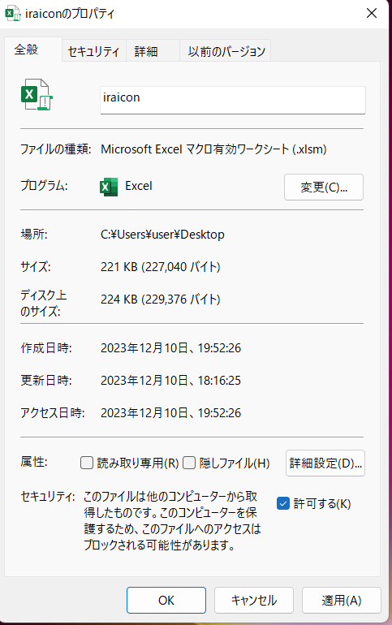
１．試験依頼書のアイコンを右クリックします |  | ３．プロパティの下のほうの「セキュリティ」の「許可する」に☑を入れます |  | ４．再度、このファイルを開いて、上部の情報バーにコンテンツを有効にする要求が出た場合は
 |  |  |  | コンテンツを有効にしてください、下の青色のボタン「試験依頼書を開く」をクリックしてください。
 |  |  |  | 尚、要求が無い場合も、下の青色のボタン「試験依頼書を開く」をクリックしてください。
 | 右クリック |  |  | これで、試験依頼書が開き使用可能となります

２．プロパティをクリックします

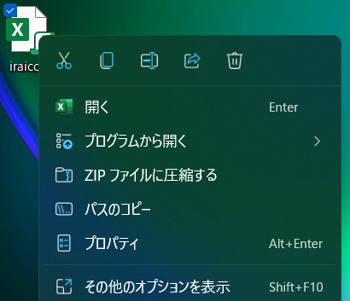

 |  |  | ☑を入れます

 |  |  | 「適用」 「OK」をクリックして閉じます

